彰化菜單 (2)
玉美生技(股)公司 美味優質營養午餐菜單

★本公司全面使用由台灣生產豬肉★ |  |  |  |  |  | 新港國小-玉美生技股份有限公司菜單 |  |  |  |  |  |  |  | 新港國小-玉美生技股份有限公司菜單
11月1日(一) |  |  |  | 11月2日(二) |  |  |  | 11月3日(三) |  |  |  | 11月4日(四) |  |  |  | 11月5日(五)
白飯 |  |  |  | 蕎麥飯 |  |  |  | 白飯 |  |  |  | 胚芽米飯 |  |  |  | 鐵板麵
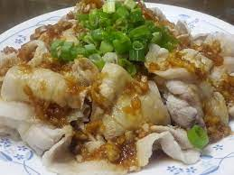
鮮菇燒雞 |  |  |  | *蒜泥白肉 |  |  |  | 海陸雙拼(炸.海) |  |  |  | 紅燒肉 |  |  |  | 鹽水雞(醃)
大瓜鮮蔬(豆) |  |  |  | 高麗鮮蔬煲 |  |  |  | 開陽蘿蔔(海) |  |  |  | 脆炒雙花 |  |  |  | 銀絲捲(冷)
五味豆腐(加.豆) |  |  |  | 家常豆腐(豆) |  |  |  | 海帶根干片(豆) |  |  |  | 烤翅腿 |  |  |  | 佛跳牆
深色蔬菜 |  |  |  | 淺色蔬菜 |  |  |  | 深色蔬菜 |  |  |  | 深色蔬菜 |  |  |  | 淺色蔬菜
麵線糊(芡) |  |  |  | 蕈菇湯 |  |  |  | 三絲湯 |  |  |  | 一品冬瓜湯 |  |  |  | 日式味噌湯(豆)
 |  |  |  | 地瓜片
熱量: | 753.3 | 脂肪： | 22.5 | 熱量: | 734.9 | 脂肪： | 22.5 | 熱量: | 721.7 | 脂肪： | 22.5 | 熱量: | 732.9 | 脂肪： | 22.5 | 熱量: | 771.7 | 脂肪： | 22.5
醣類： | 108.5 | 蛋白質： | 29.2 | 醣類： | 104.5 | 蛋白質： | 28.6 | 醣類： | 101.5 | 蛋白質： | 28.3 | 醣類： | 104 | 蛋白質： | 28.6 | 醣類： | 112.5 | 蛋白質： | 29.8
11月8日(一) |  |  |  | 11月9日(二) |  |  |  | 11月10日(三) |  |  |  | 11月11日(四) |  |  |  | 11月12日(五)
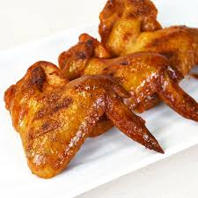
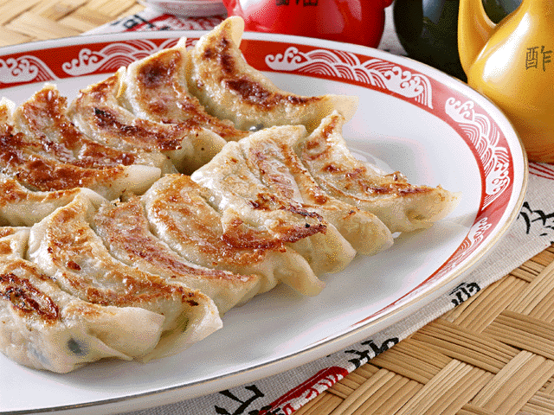
白飯 |  |  |  | 小米飯 |  |  |  | 白飯 |  |  |  | 燕麥飯 |  |  |  | 台式炒飯
壽喜燒肉片 |  |  |  | 蜜汁雞丁 |  |  |  | 鐵板豬柳 |  |  |  | 烤雞翅 |  |  |  | 彩椒魚柳(海)
三杯豆干(豆) |  |  |  | 番茄豆腐(豆) |  |  |  | 白菜什錦 |  |  |  | 五香肉燥(豆) |  |  |  | 雙花什錦
冬瓜什錦 |  |  |  | 金茸粉絲 |  |  |  | 古早味炒蛋(醃) |  |  |  | 高麗鮮菇 |  |  |  | 鍋貼(加.炸)
深色蔬菜 |  |  |  | 深色蔬菜 |  |  |  | 深色蔬菜 |  |  |  | 淺色蔬菜 |  |  |  | 深色蔬菜
玉米濃湯(芡) |  |  |  | 刺瓜豚骨湯 |  |  |  | 營養豆薯湯 |  |  |  | 蘿蔔海帶湯 |  |  |  | 紫菜蛋花湯
 |  |  |  | 雞捲切片
熱量: | 739.7 | 脂肪： | 22.5 | 熱量: | 775.7 | 脂肪： | 22.5 | 熱量: | 737.7 | 脂肪： | 22.5 | 熱量: | 726.1 | 脂肪： | 22.5 | 熱量: | 741.7 | 脂肪： | 22.5
醣類： | 105.5 | 蛋白質： | 28.8 | 醣類： | 113.5 | 蛋白質： | 29.8 | 醣類： | 105 | 蛋白質： | 28.8 | 醣類： | 102.5 | 蛋白質： | 28.4 | 醣類： | 106 | 蛋白質： | 28.8
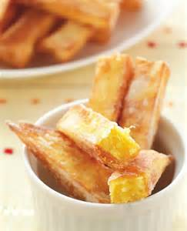

11月15日(一) |  |  |  | 11月16日(二) |  |  |  | 11月17日(三) |  |  |  | 11月18日(四) |  |  |  | 11月19日(五)
白飯 |  |  |  | 燕麥飯 |  |  |  | 白飯 |  |  |  | 蕎麥飯 |  |  |  | 義大利肉醬麵
麻油雞 |  |  |  | 蘿蔔燒肉 |  |  |  | 五味魚(海) |  |  |  | 咕咾肉 |  |  |  | 鹽酥雞(炸)
柴香豆腐(豆.加) |  |  |  | 烤地瓜薯條 |  |  |  | 綜合滷味(豆) |  |  |  | 玉米炒蛋 |  |  |  | 大阪燒高麗
炒三絲(豆) |  |  |  | 脆炒雙花 |  |  |  | 青花獅子頭(加) |  |  |  | 白菜滷(豆) |  |  |  | 蘿蔔糕(冷)
淺色蔬菜 |  |  |  | 深色蔬菜 |  |  |  | 深色蔬菜 |  |  |  | 深色蔬菜 |  |  |  | 深色蔬菜
酸辣湯(芡.豆.醃) |  |  |  | 味噌豆腐湯(豆) |  |  |  | 營養什錦湯 |  |  |  | 土瓶蒸湯 |  |  |  | 結頭豚骨湯
 |  |  |  | 海帶片
熱量: | 750.9 | 脂肪： | 22.5 | 熱量: | 757.7 | 脂肪： | 22.5 | 熱量: | 751.3 | 脂肪： | 22.5 | 熱量: | 744.1 | 脂肪： | 22.5 | 熱量: | 755.7 | 脂肪： | 22.5
醣類： | 108 | 蛋白質： | 29.1 | 醣類： | 109.5 | 蛋白質： | 29.3 | 醣類： | 108 | 蛋白質： | 29.2 | 醣類： | 106.5 | 蛋白質： | 28.9 | 醣類： | 109 | 蛋白質： | 29.3

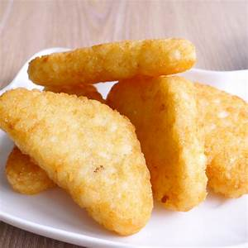
11月22日(一) |  |  |  | 11月23日(二) |  |  |  | 11月24日(三) |  |  |  | 11月25日(四) |  |  |  | 11月26日(五)
白飯 |  |  |  | 蕎麥飯 |  |  |  | 白飯 |  |  |  | 小米飯 |  |  |  | 夏威夷炒飯
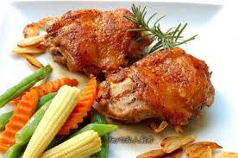
沙茶豬柳 |  |  |  | 豆乳雞(炸) |  |  |  | 糖醋魚(海) |  |  |  | 醬爆雞丁 |  |  |  | 筍香肉片(醃)
塔香海茸(豆) |  |  |  | 鮮燴冬瓜 |  |  |  | 沙茶鮮蔬 |  |  |  | 刺瓜什錦 |  |  |  | 三角薯餅(加.炸)
海苔蒸蛋 |  |  |  | 螞蟻上樹 |  |  |  | 玉米肉末 |  |  |  | 家常豆腐(豆) |  |  |  | 炒雙鮮
深色蔬菜 |  |  |  | 淺色蔬菜 |  |  |  | 深色蔬菜 |  |  |  | 深色蔬菜 |  |  |  | 深色蔬菜
南瓜濃湯(芡) |  |  |  | 海芽蛋花湯 |  |  |  | 養生鮮蔬湯(豆) |  |  |  | 白玉湯 |  |  |  | 雪花菇湯
 |  |  |  | 滷印干
熱量: | 748.5 | 脂肪： | 22.5 | 熱量: | 764.5 | 脂肪： | 22.5 | 熱量: | 751.7 | 脂肪： | 22.5 | 熱量: | 728.5 | 脂肪： | 22.5 | 熱量: | 746.9 | 脂肪： | 22.5
醣類： | 107.5 | 蛋白質： | 29 | 醣類： | 111 | 蛋白質： | 29.5 | 醣類： | 108 | 蛋白質： | 29.3 | 醣類： | 103 | 蛋白質： | 28.5 | 醣類： | 107 | 蛋白質： | 29.1
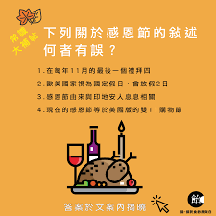

11月29日(一) |  |  |  | 11月30日(二) |  |  |  | 12月1日(三) |  |  |  | 12月2日(四) |  |  |  | 12月3日(五)
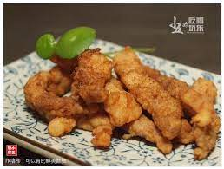
白飯 |  |  |  | 燕麥飯
烤雞翅 |  |  |  | 椒鹽魚柳(炸.海)
白玉彩蔬 |  |  |  | 五味鮮菇(豆)
木耳炒蛋 |  |  |  | 焗汁洋芋
深色蔬菜 |  |  |  | 深色蔬菜
白菜什錦湯(醃) |  |  |  | 味噌鮮蔬湯
 |  |  |  | 紅豆芝麻球
熱量: | 719.3 | 脂肪： | 22.5 | 熱量: | 728.1 | 脂肪： | 22.5 | 熱量: | 0 | 脂肪： | 0 | 熱量: | 0 | 脂肪： | 0 | 熱量: | 0 | 脂肪： | 0
醣類： | 101 | 蛋白質： | 28.2 | 醣類： | 103 | 蛋白質： | 28.4 | 醣類： | 0 | 蛋白質： | 0 | 醣類： | 0 | 蛋白質： | 0 | 醣類： | 0 | 蛋白質： | 0

